상품제안서
레인보우 원목 볼펜 세트 SB-083 시리즈 | 상품코드: F07128

 |  |  |  |  |  |  | 02-412-0044 | www.easy1.co.kr
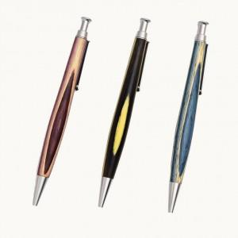

【상세/제작정보】 | .

【인쇄/포장옵션】 | 레이저 / 포장지포장

【공급단가】 | 수량 | 50~ | 100~ | 500~ | 1,000~ | 3,000~
*VAT별도 | 단가 | 15,790원 | 15,210원 | 14,620원 | 14,040원 | 13,680원

【상품 URL】 | http://www.easy1.co.kr/src/goods_detail.php?gdno=7128

